상품제안서
드리즐 롱글라스460ml | 상품코드: S27682

 |  |  |  |  |  |  | 02-713-8555 | www.synergygift.co.kr
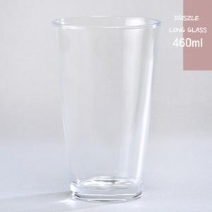

【상세/제작정보】 | 드리즐 롱글라스460ml 재 질 : 유리재 사이즈 : 지름 8.8 * 높이 14.7cm 용 량 : 460ml(16온스) 원산지 : 중국oem

【인쇄/포장옵션】 | 실크 / 1p기본케이스

【공급단가】 | 수량 | 100~ | 300~ | 500~ | 1,000~ | 3,000~
*VAT별도 | 단가 | 2,260원 | 2,180원 | 2,100원 | 2,010원 | 1,960원

【상품 URL】 | https://www.synergygift.co.kr:443/src/goods_detail.php?gdno=27682

